EAA
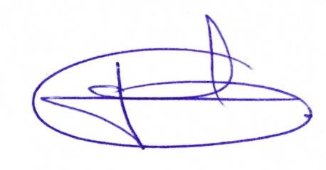
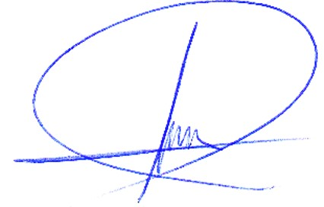
 | JUNTA MUNICIPAL DE AGUA Y SANEAMIENTO SAN FRANCISCO DEL ORO
 | Estado Analítico del Activo
 | Del 01 octubre al 31 diciembre 2022
 | Concepto | Saldo Inicial | Cargos del Periodo | Abonos del Periodo | Saldo Final | Variación del Periodo
 |  | 1 | 2 | 3 | 4 (1 + 2 - 3) | 5 (4 - 1)

 | ACTIVO | 39,228,386.00 | 556,343.00 | 751,438.00 | 39,033,291.00 | -195,095.00

 | Activo Circulante | 4,628,768.00 | 556,343.00 | 751,438.00 | 4,433,673.00 | -195,095.00
 | Efectivo y Equivalentes | 1,563,735.00 | 508,531.00 | 728,970.00 | 1,343,296.00 | -220,439.00
 | Derechos a Recibir Efectivo o Equivalentes | 296,600.00 | 3,000.00 | 9,062.00 | 290,538.00 | -6,062.00
 | Derechos a Recibir Bienes o Servicios | 2,768,433.00 | 44,812.00 | 13,406.00 | 2,799,839.00 | 31,406.00
 | Inventarios | 0.00 | 0.00 | 0.00 | 0.00 | 0.00
 | Almacenes | 0.00 | 0.00 | 0.00 | 0.00 | 0.00
 | Estimación por Pérdida o Deterioro de Activos Circulantes | 0.00 | 0.00 | 0.00 | 0.00 | 0.00
 | Otros Activos Circulantes | 0.00 | 0.00 | 0.00 | 0.00 | 0.00

 | Activo No Circulante | 34,599,618.00 | 0.00 | 0.00 | 34,599,618.00 | 0.00
 | Inversiones Financieras a Largo Plazo | 0.00 | 0.00 | 0.00 | 0.00 | 0.00
 | Derechos a Recibir Efectivo o Equivalentes a Largo Plazo | 0.00 | 0.00 | 0.00 | 0.00 | 0.00
ASEC_EAA_2doTRIM_I7 | Bienes Inmuebles, Infraestructura y Construcciones en Proceso | 34,165,332.00 | 0.00 | 0.00 | 34,165,332.00 | 0.00
 | Bienes Muebles | 434,286.00 | 0.00 | 0.00 | 434,286.00 | 0.00
 | Activos Intangibles | 0.00 | 0.00 | 0.00 | 0.00 | 0.00
 | Depreciación, Deterioro y Amortización Acumulada de Bienes | 0.00 | 0.00 | 0.00 | 0.00 | 0.00
 | Activos Diferidos | 0.00 | 0.00 | 0.00 | 0.00 | 0.00
 | Estimación por Pérdida o Deterioro de Activos no Circulantes | 0.00 | 0.00 | 0.00 | 0.00 | 0.00
 | Otros Activos no Circulantes | 0.00 | 0.00 | 0.00 | 0.00 | 0.00

 | ESPACIO EDITABLE PARA FIRMAS

